对账
订单号 | 入住日期 | 离店日期 | 应收 |  |  |  | ，
999224711638462 | 2023-08-18 | 2023-08-22 | 768 | 768.00 | 3488604 | 0 | ，3488604 | 直采
999225956608294 | 2023-08-17 | 2023-08-22 | 215.85 | 215.85 | 3762689 | 0 | ，3762689 | 直连
999226056787310 | 2023-08-21 | 2023-08-22 | 54.65 | 54.65 | 3783989 | 0 | ，3783989 | 直连
999226067723203 | 2023-08-17 | 2023-08-22 | 148.42 | 148.42 | 3787807 | 0 | ，3787807 | 直连
999226115517662 | 2023-08-19 | 2023-08-22 | 491.32 | 491.32 | 3794711 | 0 | ，3794711 | 直连
999226117106329 | 2023-08-17 | 2023-08-22 | 176.3 | 176.30 | 3795303 | 0 | ，3795303 | 直连
999226117220256 | 2023-08-21 | 2023-08-22 | 63.55 | 63.55 | 3795336 | 0 | ，3795336 | 直连
999226135112521 | 2023-08-21 | 2023-08-22 | 87.1 | 87.10 | 3800575 | 0 | ，3800575 | 直连
26135821215 | 2023-08-20 | 2023-08-22 | 64.82 | 64.82 | 3800690 | 0 | ，3800690 | 直连
999226137404161 | 2023-08-21 | 2023-08-22 | 46.74 | 46.74 | 3801326 | 0 | ，3801326 | 直连
999226137968682 | 2023-08-20 | 2023-08-22 | 72.92 | 72.92 | 3801409 | 0 | ，3801409 | 直连
999226143999026 | 2023-08-20 | 2023-08-22 | 66.98 | 66.98 | 3804236 | 0 | ，3804236 | 直连
999226144534818 | 2023-08-21 | 2023-08-22 | 34.59 | 34.59 | 3804792 | 0 | ，3804792 | 直连
999226145661313 | 2023-08-21 | 2023-08-22 | 25.17 | 25.17 | 3805934 | 0 | ，3805934 | 直连
999226147548311 | 2023-08-21 | 2023-08-22 | 33.29 | 33.29 | 3807280 | 0 | ，3807280 | 直连
999226147702325 | 2023-08-21 | 2023-08-22 | 23.34 | 23.34 | 3807388 | 0 | ，3807388 | 直连
999226147890016 | 2023-08-21 | 2023-08-22 | 39.02 | 39.02 | 3807601 | 0 | ，3807601 | 直连
999226147939455 | 2023-08-20 | 2023-08-22 | 70.75 | 70.75 | 3807640 | 0 | ，3807640 | 直连
999226148907731 | 2023-08-20 | 2023-08-22 | 88.86 | 88.86 | 3808635 | 0 | ，3808635 | 直连
999226184564828 | 2023-08-21 | 2023-08-22 | 13.32 | 13.32 | 3809430 | 0 | ，3809430 | 直连
999226185625836 | 2023-08-20 | 2023-08-22 | 54.81 | 54.81 | 3809519 | 0 | ，3809519 | 直连
999226187067800 | 2023-08-20 | 2023-08-22 | 118.78 | 118.78 | 3809791 | 0 | ，3809791 | 直连
999226189367263 | 2023-08-21 | 2023-08-22 | 33.29 | 33.29 | 3810399 | 0 | ，3810399 | 直连
999226191491826 | 2023-08-20 | 2023-08-22 | 44.6 | 44.60 | 3811037 | 0 | ，3811037 | 直连
999226192378784 | 2023-08-21 | 2023-08-22 | 54.04 | 54.04 | 3811374 | 0 | ，3811374 | 直连
999226194571914 | 2023-08-21 | 2023-08-22 | 48.22 | 48.22 | 3811818 | 0 | ，3811818 | 直连
999226194786736 | 2023-08-21 | 2023-08-22 | 158.28 | 158.28 | 3811853 | 0 | ，3811853 | 直连
999226195591086 | 2023-08-21 | 2023-08-22 | 182.46 | 182.46 | 3812020 | 0 | ，3812020 | 直连
999226197180239 | 2023-08-21 | 2023-08-22 | 43.59 | 43.59 | 3812611 | 0 | ，3812611 | 直连
999226197629909 | 2023-08-21 | 2023-08-22 | 19.03 | 19.03 | 3812692 | 0 | ，3812692 | 直连
999226197918232 | 2023-08-21 | 2023-08-22 | 75 | 75.00 | 3812831 | 0 | ，3812831 | 直连
999226199335044 | 2023-08-21 | 2023-08-22 | 16.5 | 16.50 | 3813375 | 0 | ，3813375 | 直连
999226199387169 | 2023-08-21 | 2023-08-22 | 13.17 | 13.17 | 3813384 | 0 | ，3813384 | 直连
999226200124635 | 2023-08-21 | 2023-08-22 | 19.78 | 19.78 | 3813537 | 0 | ，3813537 | 直连
999226200158187 | 2023-08-21 | 2023-08-22 | 47.02 | 47.02 | 3813545 | 0 | ，3813545 | 直连
26200165090 | 2023-08-21 | 2023-08-22 | 63.78 | 63.78 | 3813549 | 0 | ，3813549 | 直连
999226200322594 | 2023-08-21 | 2023-08-22 | 12.26 | 12.26 | 3813658 | 0 | ，3813658 | 直连
999226201032488 | 2023-08-21 | 2023-08-22 | 72.18 | 72.18 | 3813807 | 0 | ，3813807 | 直连
999226201849175 | 2023-08-21 | 2023-08-22 | 7.47 | 7.47 | 3814107 | 0 | ，3814107 | 直连
999226202414631 | 2023-08-21 | 2023-08-22 | 61.64 | 61.64 | 3814427 | 0 | ，3814427 | 直连
999226206392536 | 2023-08-21 | 2023-08-22 | 46.61 | 46.61 | 3814694 | 0 | ，3814694 | 直连
999226207840029 | 2023-08-21 | 2023-08-22 | 20.15 | 20.15 | 3814949 | 0 | ，3814949 | 直连
999226207973448 | 2023-08-21 | 2023-08-22 | 38.96 | 38.96 | 3814958 | 0 | ，3814958 | 直连
999226209308364 | 2023-08-21 | 2023-08-22 | 24.28 | 24.28 | 3815272 | 0 | ，3815272 | 直连
999226209575861 | 2023-08-21 | 2023-08-22 | 53.26 | 53.26 | 3815309 | 0 | ，3815309 | 直连
999226209853333 | 2023-08-21 | 2023-08-22 | 53.18 | 53.18 | 3815354 | 0 | ，3815354 | 直连
999226214705551 | 2023-08-21 | 2023-08-22 | 62.57 | 62.57 | 3816527 | 0 | ，3816527 | 直连

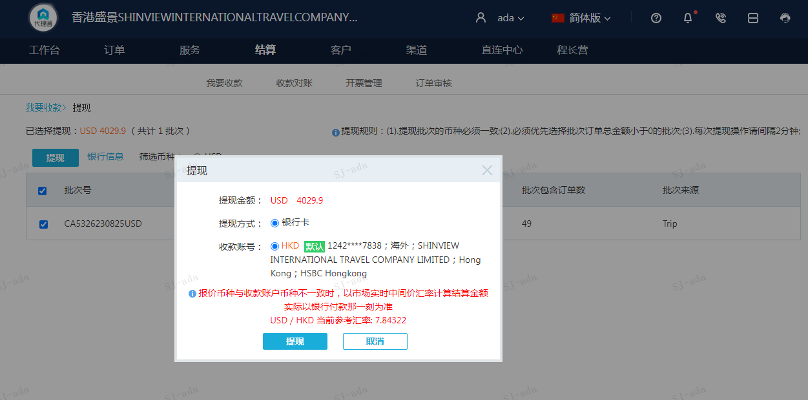
 |  |  | 4029.9
 |  |  | USD 4029.9

A230825095018911 | 3261.9 | 25583.8
A230825095116911 | 768 | 6023.59
USD / HKD 当前参考汇率: 7.84322 | 4029.9 | 31607.39
总计：4029.9 USD/ 31607.39 HKD

